PORTADA
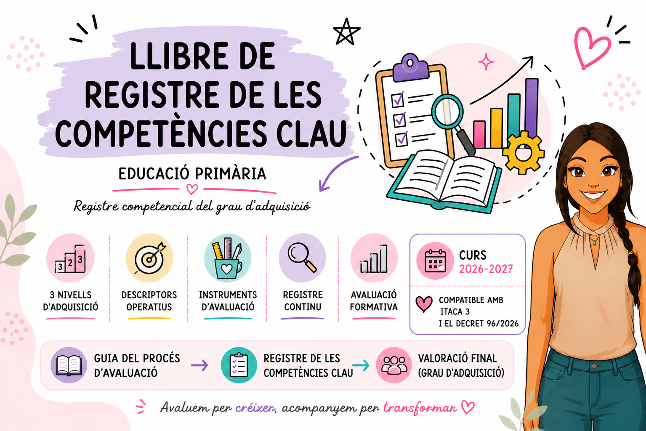

CONSULTA LA GUIA | REGISTRA LES COMPETÈNCIES | VALORACIÓ FINAL

